상품제안서
[텀스] 미롬 뉴 보떼 스텐머그 300ml | 상품코드: F25300

 |  |  |  |  |  |  | 02-412-0044 | www.easy1.co.kr
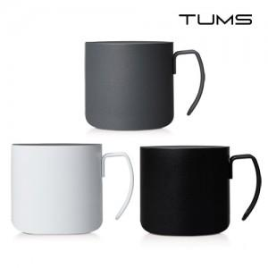

【상세/제작정보】 | <p>뚜껑은 별도구매 1000원별도</p>

【인쇄/포장옵션】 | 실크, 레이저, 개별인쇄 / 포장지포장

【공급단가】 | 수량 | 100~ | 300~ | 500~ | 1,000~ | 3,000~
*VAT별도 | 단가 | 6,210원 | 5,980원 | 5,750원 | 5,520원 | 5,380원

【상품 URL】 | https://easy1.co.kr:443/src/goods_detail.php?gdno=25300

